graphique 1
Graphique 1 : Répartition par âge des cotisants Agirc-Arrco en 2024

âge au 31/12 | Hommes |  | Femmes |  | Ensemble
 | Hommes - Cotisants 2024 présents au 31/12 | Hommes - Cotisants 2024 absents au 31/12 | Femmes - Cotisants 2024 présents au 31/12 | Femmes - Cotisants 2024 absents au 31/12
16 ans et - | 73,835 | 45,646 | 28,334 | 35,689 | 183,504 | -73,835 | -45,646
17 | 64,527 | 62,201 | 33,872 | 58,553 | 219,153 | -64,527 | -62,201
18 | 120,103 | 104,814 | 84,936 | 101,924 | 411,777 | -120,103 | -104,814
19 | 156,980 | 136,727 | 128,309 | 139,034 | 561,050 | -156,980 | -136,727
20 | 188,481 | 134,992 | 158,703 | 137,996 | 620,172 | -188,481 | -134,992
21 | 210,233 | 130,234 | 179,932 | 131,520 | 651,919 | -210,233 | -130,234
22 | 229,116 | 119,468 | 198,218 | 117,905 | 664,707 | -229,116 | -119,468
23 | 240,181 | 117,150 | 207,153 | 114,891 | 679,375 | -240,181 | -117,150
24 | 253,174 | 112,967 | 216,613 | 110,195 | 692,949 | -253,174 | -112,967
25 | 250,156 | 104,307 | 213,721 | 98,201 | 666,385 | -250,156 | -104,307
26 | 253,735 | 97,847 | 215,305 | 90,151 | 657,038 | -253,735 | -97,847
27 | 254,244 | 92,925 | 213,722 | 84,091 | 644,982 | -254,244 | -92,925
28 | 256,547 | 89,759 | 214,548 | 80,903 | 641,757 | -256,547 | -89,759
29 | 255,212 | 86,748 | 212,756 | 78,059 | 632,775 | -255,212 | -86,748
30 | 250,467 | 84,043 | 207,197 | 74,560 | 616,267 | -250,467 | -84,043
31 | 250,326 | 81,833 | 206,466 | 72,761 | 611,386 | -250,326 | -81,833
32 | 260,633 | 81,628 | 213,367 | 73,013 | 628,641 | -260,633 | -81,628
33 | 261,897 | 78,686 | 213,904 | 72,189 | 626,676 | -261,897 | -78,686
34 | 265,047 | 77,839 | 213,991 | 71,804 | 628,681 | -265,047 | -77,839
35 | 263,460 | 74,729 | 213,246 | 70,871 | 622,306 | -263,460 | -74,729
36 | 265,633 | 73,673 | 213,447 | 69,847 | 622,600 | -265,633 | -73,673
37 | 263,395 | 70,846 | 212,036 | 68,090 | 614,367 | -263,395 | -70,846
38 | 265,672 | 69,973 | 212,717 | 66,968 | 615,330 | -265,672 | -69,973
39 | 261,004 | 67,208 | 210,046 | 65,291 | 603,549 | -261,004 | -67,208
40 | 256,885 | 65,173 | 207,114 | 63,944 | 593,116 | -256,885 | -65,173
41 | 251,692 | 62,021 | 203,558 | 61,383 | 578,654 | -251,692 | -62,021
42 | 265,485 | 62,935 | 214,554 | 63,885 | 606,859 | -265,485 | -62,935
43 | 265,350 | 61,700 | 215,842 | 62,524 | 605,416 | -265,350 | -61,700
44 | 263,704 | 61,056 | 215,046 | 61,312 | 601,118 | -263,704 | -61,056
45 | 249,004 | 55,847 | 202,603 | 57,345 | 564,799 | -249,004 | -55,847
46 | 241,449 | 53,480 | 194,910 | 55,297 | 545,136 | -241,449 | -53,480
47 | 241,447 | 52,709 | 193,937 | 54,985 | 543,078 | -241,447 | -52,709
48 | 230,684 | 50,424 | 186,178 | 53,339 | 520,625 | -230,684 | -50,424
49 | 235,582 | 49,366 | 190,399 | 54,292 | 529,639 | -235,582 | -49,366
50 | 248,083 | 50,739 | 200,306 | 56,838 | 555,966 | -248,083 | -50,739
51 | 257,183 | 51,778 | 208,622 | 59,031 | 576,614 | -257,183 | -51,778
52 | 260,788 | 51,962 | 210,608 | 60,722 | 584,080 | -260,788 | -51,962
53 | 255,636 | 50,618 | 206,755 | 60,188 | 573,197 | -255,636 | -50,618
54 | 245,617 | 49,081 | 197,093 | 59,223 | 551,014 | -245,617 | -49,081
55 | 239,394 | 47,417 | 191,797 | 59,402 | 538,010 | -239,394 | -47,417
56 | 233,516 | 46,934 | 187,904 | 59,232 | 527,586 | -233,516 | -46,934
57 | 228,630 | 47,459 | 182,329 | 59,313 | 517,731 | -228,630 | -47,459
58 | 226,302 | 49,229 | 182,184 | 61,334 | 519,049 | -226,302 | -49,229
59 | 218,499 | 51,283 | 174,739 | 63,391 | 507,912 | -218,499 | -51,283
60 | 188,696 | 75,994 | 161,929 | 72,608 | 499,227 | -188,696 | -75,994
61 | 140,030 | 88,277 | 133,437 | 91,467 | 453,211 | -140,030 | -88,277
62 | 100,656 | 87,238 | 92,564 | 103,111 | 383,569 | -100,656 | -87,238
63 | 67,794 | 51,607 | 53,761 | 57,752 | 230,914 | -67,794 | -51,607
64 | 50,741 | 37,319 | 39,707 | 37,492 | 165,259 | -50,741 | -37,319
65 | 38,292 | 31,750 | 29,174 | 32,010 | 131,226 | -38,292 | -31,750
66 | 29,441 | 24,922 | 21,826 | 25,795 | 101,984 | -29,441 | -24,922
67 | 21,991 | 21,635 | 15,672 | 23,671 | 82,969 | -21,991 | -21,635
68 | 17,252 | 13,309 | 11,715 | 14,446 | 56,722 | -17,252 | -13,309
69 | 14,085 | 10,787 | 9,238 | 11,705 | 45,815 | -14,085 | -10,787
70 et + | 66,293 | 49,220 | 37,436 | 50,453 | 203,402 | -66,293 | -49,220
TOTAL | 11,064,259 | 3,759,512 | 8,995,476 | 3,791,996 | 27,611,243

Champ : Assurés ayant acquis des points à l'Agirc-Arrco en 2024
Source : Base Salaires - Agirc-Arrco et Référentiel National de Gestion des Droits (RNGD)

Données actualisées au 1er avril 2026

graphique2
Graphique 2 : Salaires moyens des cotisants Agirc-Arrco en 2024

 | Hommes | Femmes | Total
moins de 26 ans | 29,738 | 28,278 | 29,129
26 à 30 ans | 36,232 | 34,036 | 35,293
31 à 35 ans | 40,410 | 36,808 | 38,909
36 à 40 ans | 43,602 | 38,607 | 41,538
41 à 45 ans | 46,735 | 40,448 | 44,092
46 à 50 ans | 49,873 | 41,980 | 46,560
51 à 55 ans | 51,423 | 41,610 | 47,319
56 à 60 ans | 52,244 | 41,098 | 47,602
plus de 60 ans | 60,476 | 44,607 | 53,770
TOTAL | 44,523 | 38,210 | 41,878

Champ : Salariés du secteur privé à temps complet ou à temps partiel, présents en fin d'année.
Source : Base Salaires - Agirc-Arrco

Données actualisées au 1er avril 2026

carte
Graphique 3 : Répartition géographique des cotisants 2024 selon leur lieu de résidence
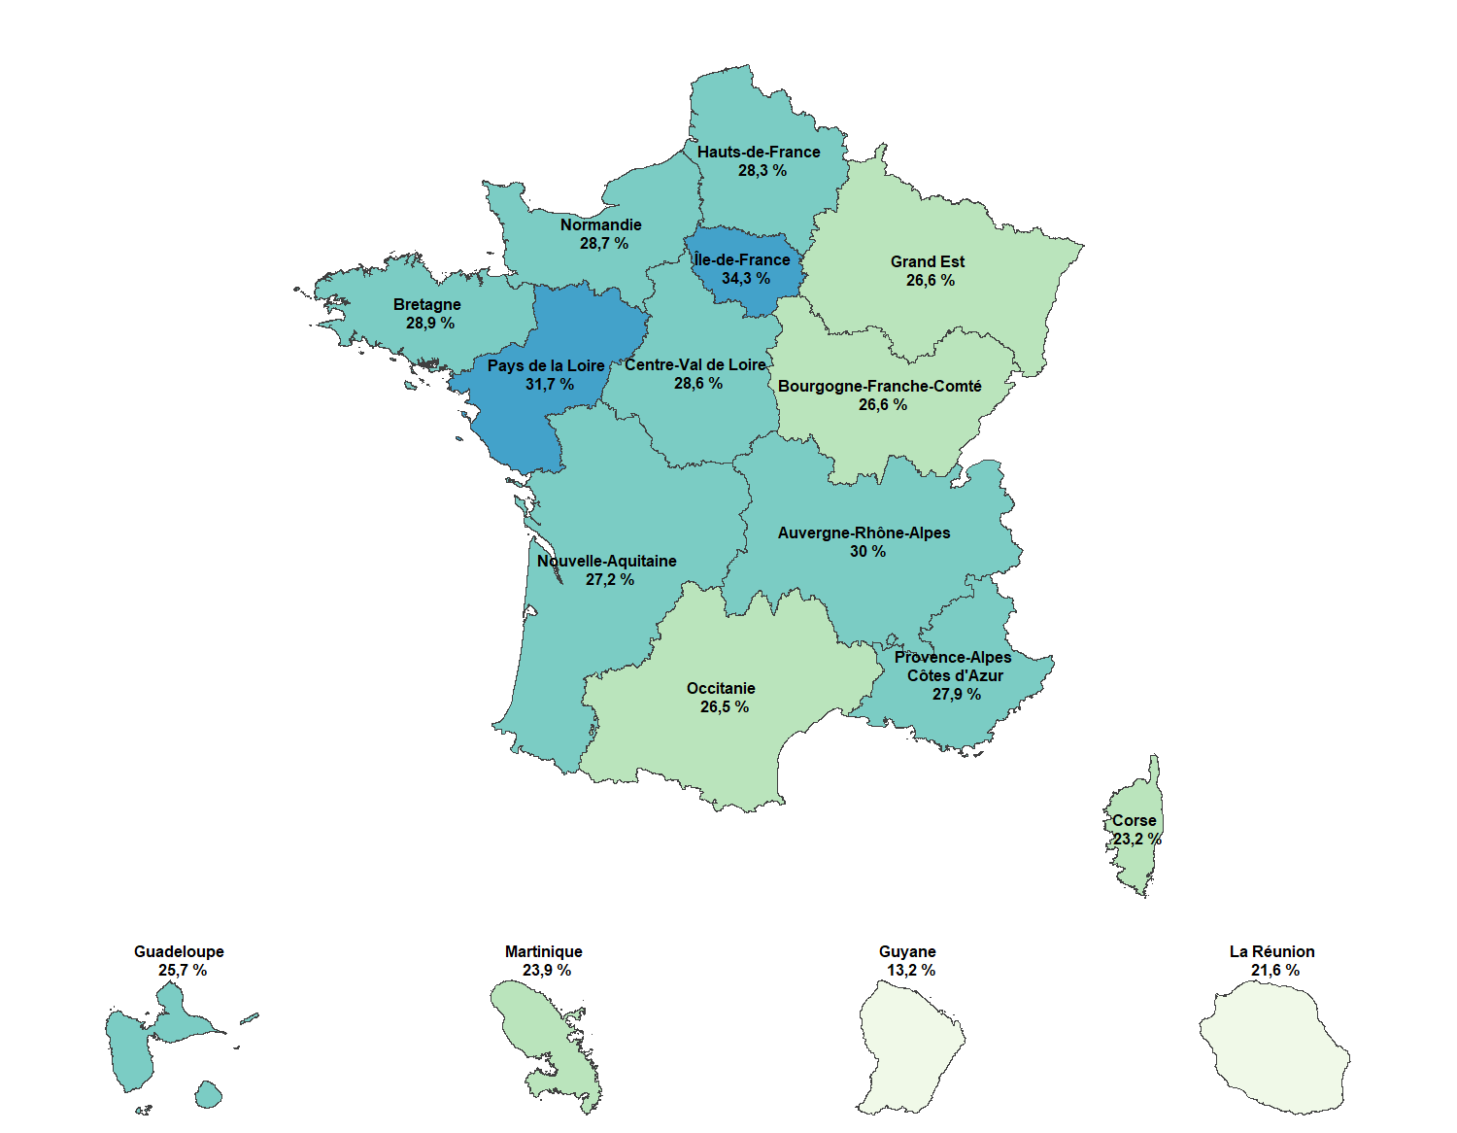

Région de résidence | Effectifs Cotisants au 31 décembre 2024 | Estimation de population au 1er janvier 2025 (source Insee) | Part des cotisants Agirc-Arrco dans la population française
Auvergne-Rhône-Alpes | 2,478,116 | 8,270,088 | 30.0%
Bourgogne-Franche-Comté | 742,572 | 2,796,878 | 26.6%
Bretagne | 1,007,679 | 3,489,252 | 28.9%
Centre-Val de Loire | 740,515 | 2,588,306 | 28.6%
Corse | 83,897 | 362,253 | 23.2%
Grand Est | 1,477,677 | 5,550,155 | 26.6%
Hauts-de-France | 1,688,655 | 5,974,447 | 28.3%
Île-de-France | 4,300,151 | 12,549,288 | 34.3%
Normandie | 962,303 | 3,350,982 | 28.7%
Nouvelle-Aquitaine | 1,688,085 | 6,210,839 | 27.2%
Occitanie | 1,644,620 | 6,205,575 | 26.5%
Pays de la Loire | 1,249,920 | 3,945,359 | 31.7%
Provence-Alpes-Côte d'Azur | 1,475,729 | 5,285,125 | 27.9%
France métropolitaine | 19,539,919 | 66,578,547 | 29.3%
Guadeloupe | 98,386 | 383,187 | 25.7%
Guyane | 39,118 | 297,455 | 13.2%
La Réunion | 195,425 | 904,180 | 21.6%
Martinique | 85,940 | 359,419 | 23.9%
Mayotte | non disponible | 329,208 | non disponible
DOM | 418,869 | 2,273,449 | 18.4%
France métropolitaine et DOM | 19,958,788 | 68,851,996 | 29.0%
Champ : Salariés du secteur privé à temps complet ou à temps partiel, présents en fin d'année (hors résidents à Mayotte)
Source : Base Salaires - Agirc-Arrco
Remarque : la différence avec les effectifs du tableau 1 s'explique par les cotisants à Mayotte, dans les Com ou à l'étranger.

Données actualisées au 1er avril 2026

